Quản lý KH & KM
Project Name | Phát triển hệ thống CafeBook tối ưu hoá trải nghiệm bằng AI
Module Code | Quản lý KH & KM
 | Hoàn thành | Lỗi | Chưa kiểm tra | Bị chăn | Tổng số trường hợp thử nghiệm
Round 1 | 18 | 0 | 0 | 0 | 18
Round 2 | 18 | 0 | 0 | 0 | 18

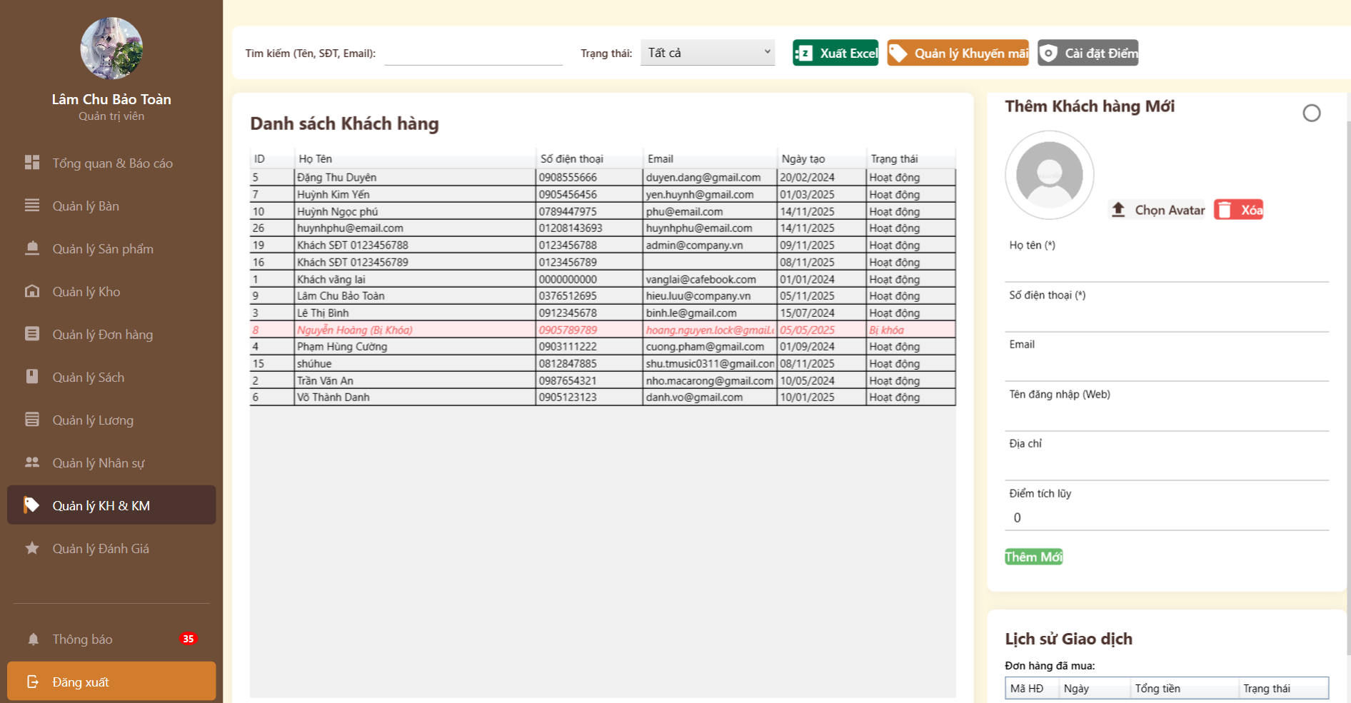
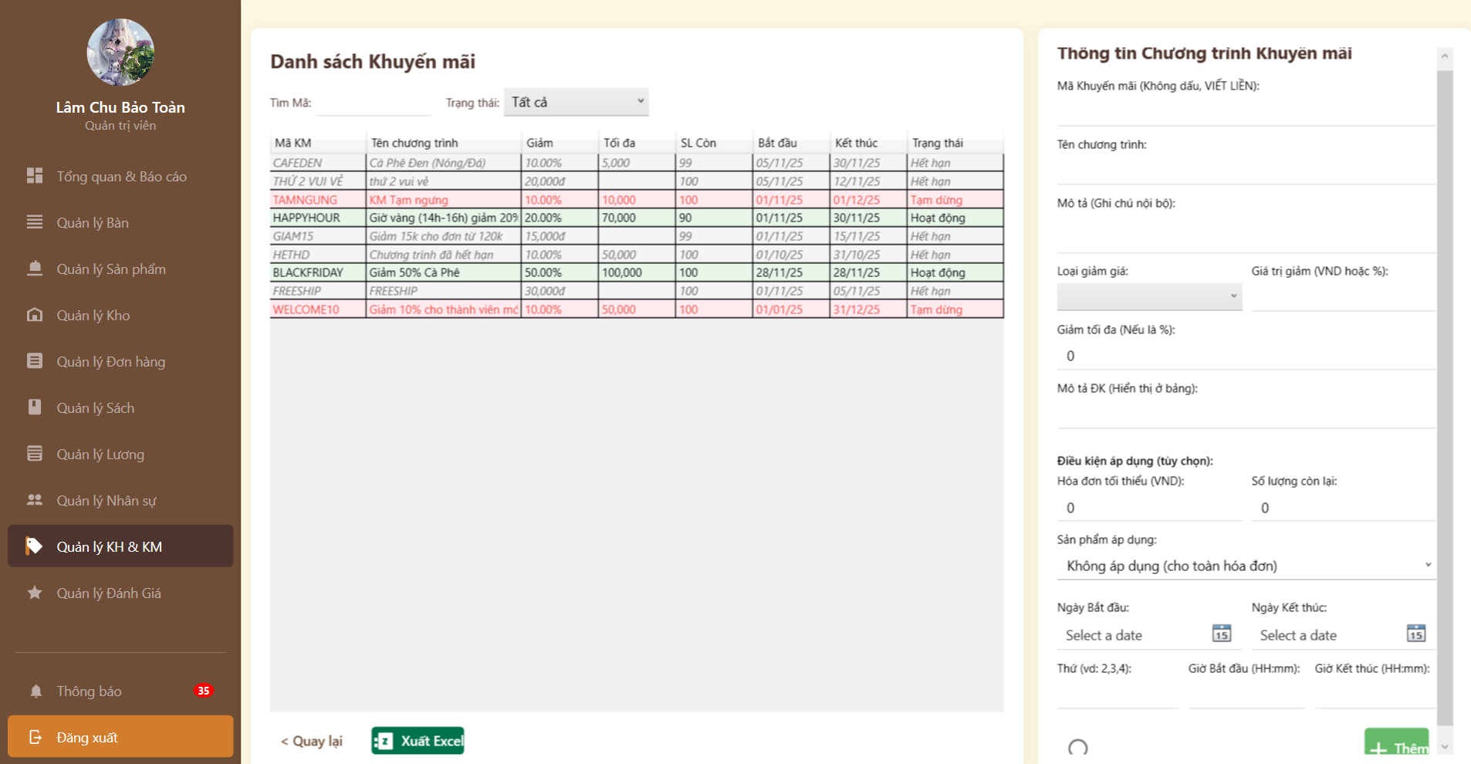

Test Case ID | Mô tả | Hành động | Điều kiện tiên quyết | Kết quả mong đợi | Kết quả thực tế | Kết quả |  |  | Kết quả |  |  | Chú thích
 |  |  |  |  |  | Vòng 1 |  |  | Vòng 2
 |  |  |  |  |  | Trạng thái | Ngày kiểm tra | Người kiểm tra | Trạng thái | Ngày kiểm tra | Người kiểm tra
FUNCTION_SHOW Trang Quản lý KH & KM
FN_CUST_01 | Tìm kiếm khách hàng (Đa tiêu chí) | 1. Nhập số điện thoại hoặc Tên vào ô tìm kiếm.2. Nhấn Enter. | Có danh sách khách hàng. | Bảng lọc đúng khách hàng có thông tin trùng khớp. | Bảng lọc đúng khách hàng có thông tin trùng khớp. | Pass | 2025-01-12 | Phú | Pass | 2025-07-12 | Hưng
FN_CUST_02 | Thêm mới khách hàng thành công | 1. Điền "Họ tên" (), "SĐT" ().2. Nhấn nút "Thêm Mới". | SĐT chưa tồn tại trong hệ thống. | Hệ thống báo "Thêm thành công". Khách hàng mới xuất hiện trong danh sách bên trái. | Hệ thống báo "Thêm thành công". Khách hàng mới xuất hiện trong danh sách bên trái. | Pass | 2025-01-12 | Phú | Pass | 2025-07-12 | Hưng
FN_CUST_03 | Validate trùng số điện thoại | 1. Nhập SĐT đã có trong danh sách (VD: 0905789789).2. Nhấn "Thêm Mới". | SĐT đã tồn tại. | Hệ thống báo lỗi: "Số điện thoại đã tồn tại" và không cho lưu. | Hệ thống báo lỗi: "Số điện thoại đã tồn tại" và không cho lưu. | Pass | 2025-01-12 | Phú | Pass | 2025-07-12 | Hưng
FN_CUST_04 | Kiểm tra hiển thị trạng thái "Bị Khóa" | 1. Quan sát dòng khách hàng "Nguyễn Hoàng". | Tài khoản bị admin khóa. | Trạng thái hiển thị "Bị khóa", dòng đó được tô màu đỏ nhạt để cảnh báo. | Trạng thái hiển thị "Bị khóa", dòng đó được tô màu đỏ nhạt để cảnh báo. | Pass | 2025-01-12 | Phú | Pass | 2025-07-12 | Hưng
FN_CUST_05 | Chuyển hướng sang Quản lý Khuyến mãi | 1. Tại trang Khách hàng, nhấn nút cam "Quản lý Khuyến mãi". | Không. | Hệ thống chuyển sang màn hình "Danh sách Khuyến mãi" (Hình 1). | Hệ thống chuyển sang màn hình "Danh sách Khuyến mãi" (Hình 1). | Pass | 2025-01-12 | Phú | Pass | 2025-07-12 | Hưng
FN_CUST_06 | Thêm mã khuyến mãi (Validate Mã) | 1. Nhập Mã KM có dấu hoặc khoảng trắng (VD: "GIAM GIA").2. Nhấn nút "Thêm". | Trang Khuyến mãi. | Hệ thống báo lỗi hoặc tự động loại bỏ khoảng trắng/dấu (theo quy tắc "Không dấu, VIẾT LIỀN"). | Hệ thống báo lỗi hoặc tự động loại bỏ khoảng trắng/dấu (theo quy tắc "Không dấu, VIẾT LIỀN"). | Pass | 2025-02-12 | Phú | Pass | 2025-07-12 | Hưng
FN_CUST_07 | Kiểm tra logic Ngày (Bắt đầu vs Kết thúc) | 1. Chọn "Ngày Bắt đầu" > "Ngày Kết thúc".2. Nhấn "Thêm". | Trang Khuyến mãi. | Hệ thống báo lỗi logic thời gian không hợp lệ. | Hệ thống báo lỗi logic thời gian không hợp lệ. | Pass | 2025-02-12 | Phú | Pass | 2025-07-12 | Hưng
FN_CUST_08 | Kiểm tra trạng thái "Hết hạn" tự động | 1. Tạo một mã có "Ngày kết thúc" là ngày hôm qua.2. Lưu và quan sát danh sách. | Thời gian hệ thống đúng thực tế. | Trạng thái mã hiển thị là "Hết hạn" (Chữ đen/xám), không phải "Hoạt động". | Trạng thái mã hiển thị là "Hết hạn" (Chữ đen/xám), không phải "Hoạt động". | Pass | 2025-02-12 | Phú | Pass | 2025-07-12 | Hưng
FN_CUST_09 | Kiểm tra loại giảm giá (%) | 1. Chọn "Loại giảm giá" = Phần trăm.2. Nhập giá trị > 100. | Form thêm mới. | Hệ thống báo lỗi (không thể giảm quá 100%). | Hệ thống báo lỗi (không thể giảm quá 100%). | Pass | 2025-02-12 | Phú | Pass | 2025-07-12 | Hưng
FN_CUST_10 | Xuất Excel danh sách | 1. Nhấn nút "Xuất Excel" (xanh lá). | Có dữ liệu trong bảng. | Tải xuống file .xlsx chứa đúng danh sách đang hiển thị. | Tải xuống file .xlsx chứa đúng danh sách đang hiển thị. | Pass | 2025-02-12 | Phú | Pass | 2025-07-12 | Hưng
UI_SHOW Trang Quản lý KH & KM
FN_CUST_11 | Kiểm tra hiển thị dòng "Bị khóa" | Quan sát danh sách Khách hàng. |  | Dòng chứa khách hàng bị khóa (Nguyễn Hoàng) có nền màu hồng nhạt/đỏ nhạt, chữ đỏ để phân biệt với khách hàng thường. | Hiển thị đúng | Pass | 2025-03-12 | Phú | Pass | 2025-08-12 | Hưng
FN_CUST_12 | Kiểm tra Form "Thêm Khách hàng" | Quan sát panel bên phải. |  | Avatar mặc định hình tròn xám. Các trường bắt buộc (*) có đánh dấu rõ. Nút "Thêm Mới" màu xanh lá nổi bật. | Hiển thị đúng | Pass | 2025-03-13 | Phú | Pass | 2025-08-12 | Hưng
FN_CUST_13 | Kiểm tra các nút chức năng trên Header | Quan sát góc trên phải trang Khách hàng. |  | 4 nút: Xuất Excel (Xanh lá), Quản lý KM (Cam), Cài đặt Điểm (Xám) xếp thẳng hàng, icon rõ ràng. | Hiển thị đúng | Pass | 2025-03-14 | Phú | Pass | 2025-08-12 | Hưng
FN_CUST_14 | Kiểm tra màu sắc trạng thái Khuyến mãi | Quan sát bảng danh sách KM. |  | - Hoạt động: Nền xanh nhạt.- Tạm ngưng/Hết hạn: Nền trắng hoặc hồng nhạt, chữ đỏ.- Màu sắc giúp người dùng quét mắt nhanh trạng thái. | Hiển thị đúng | Pass | 2025-03-15 | Phú | Pass | 2025-08-12 | Hưng
FN_CUST_15 | Kiểm tra Input "Ngày Bắt đầu/Kết thúc" | Quan sát form bên phải trang KM. |  | Input có icon Lịch (Calendar) ở cuối dòng. Định dạng ngày (dd/mm/yyyy) hiển thị rõ ràng. | Hiển thị đúng | Pass | 2025-03-16 | Phú | Pass | 2025-08-12 | Hưng
FN_CUST_16 | Kiểm tra bố cục trang Khuyến mãi | Quan sát tổng thể. |  | Chia 2 cột: Danh sách (Trái - 70%) và Form nhập liệu (Phải - 30%). Thanh cuộn (Scrollbar) xuất hiện bên phải form khi nội dung dài. | Hiển thị đúng | Pass | 2025-03-17 | Phú | Pass | 2025-08-12 | Hưng
FN_CUST_17 | Kiểm tra hướng dẫn nhập liệu | Quan sát các label trong form KM. |  | Các dòng ghi chú nhỏ như "(Không dấu, VIẾT LIỀN)" hoặc "(VND hoặc %)" hiển thị rõ, giúp giảm thiểu lỗi nhập liệu của người dùng. | Hiển thị đúng | Pass | 2025-03-18 | Phú | Pass | 2025-08-12 | Hưng
FN_CUST_18 | Kiểm tra nút "Quay lại" | Quan sát góc dưới trái trang KM. |  | Có nút "< Quay lại" để trở về trang quản lý chính hoặc Dashboard. Vị trí consistent (nhất quán) với các trang báo cáo khác. | Hiển thị đúng | Pass | 2025-03-19 | Phú | Pass | 2025-08-12 | Hưng

Quản lý đơn hàng
Project Name | Phát triển hệ thống CafeBook tối ưu hoá trải nghiệm bằng AI
Module Code | Quản lý đơn hàng
 | Hoàn thành | Lỗi | Chưa kiểm tra | Bị chăn | Tổng số trường hợp thử nghiệm
Round 1 | 17 | 0 | 0 | 0 | 17
Round 2 | 17 | 0 | 0 | 0 | 17
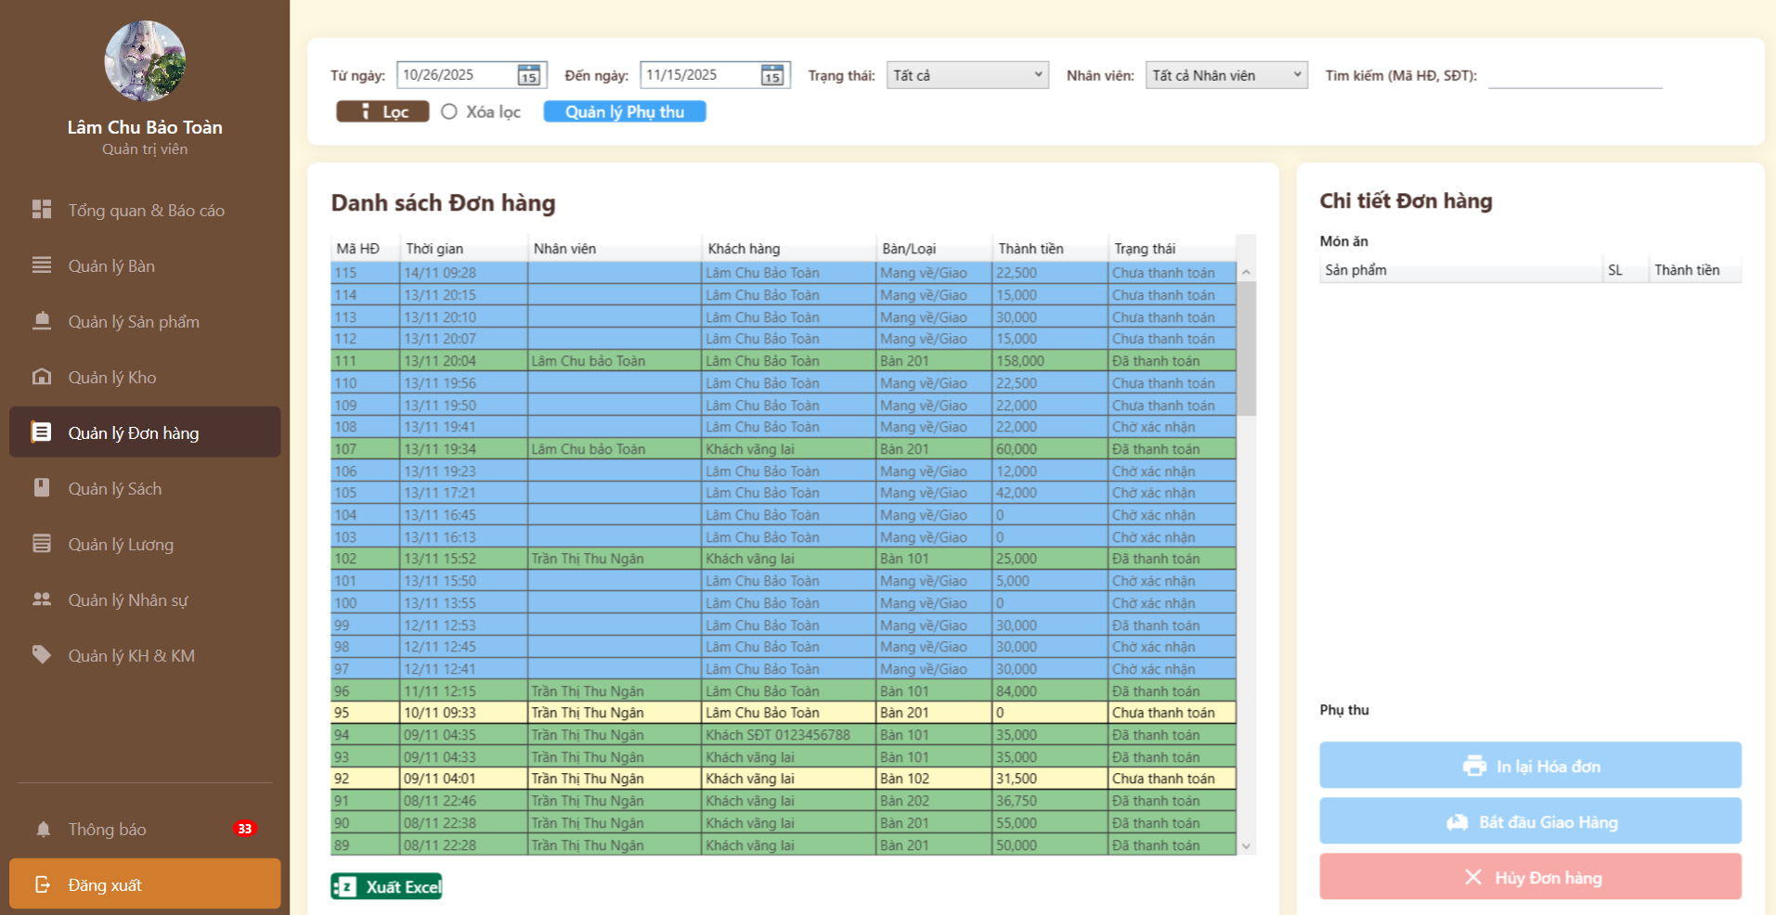

Test Case ID | Mô tả | Hành động | Điều kiện tiên quyết | Kết quả mong đợi | Kết quả thực tế | Kết quả |  |  | Kết quả |  |  | Chú thích
 |  |  |  |  |  | Vòng 1 |  |  | Vòng 2
 |  |  |  |  |  | Trạng thái | Ngày kiểm tra | Người kiểm tra | Trạng thái | Ngày kiểm tra | Người kiểm tra
Funtion_SHOW Trang Quản lý đơn hàng
TC-ORDER-01 | (GUI) Hiển thị danh sách tất cả đơn hàng/phiếu đặt bàn. | 1. Đăng nhập Admin. 2. Truy cập mục "Quản lý đơn hàng". | - Admin đã đăng nhập. | Hiển thị danh sách (Mã đơn, Tên KH, Thời gian, Trạng thái, Tổng tiền). | Hiển thị danh sách (Mã đơn, Tên KH, Thời gian, Trạng thái, Tổng tiền). | PASS | 2025-01-12 | Tú | PASS | 2025-07-12 | Toàn
TC-ORDER-02 | (FUNC+) Lọc đơn hàng theo Trạng thái. | 1. Ở trang "Quản lý đơn hàng". 2. Chọn bộ lọc "Trạng thái: Đã thanh toán | - Có nhiều đơn hàng ở các trạng thái khác nhau. | Danh sách được lọc lại, chỉ hiển thị các đơn "Chờ thanh toán". | Danh sách được lọc lại, chỉ hiển thị các đơn "Chờ thanh toán". | PASS | 2025-01-12 | Tú | PASS | 2025-07-12 | Toàn
TC-ORDER-03 | (FUNC+) Tìm kiếm đơn hàng (theo Mã đơn). | 1. Nhập Mã đơn hàng (ví dụ: "115") vào ô tìm kiếm. 2. Nhấn "Lọc | - Admin ở trang Quản lý đơn hàng. | Chỉ hiển thị đơn hàng "115". | Chỉ hiển thị đơn hàng "115". | PASS | 2025-01-12 | Tú | PASS | 2025-07-12 | Toàn
TC-ORDER-04 | (FUNC+) Xem chi tiết đơn hàng. | 1. Nhấn vào 1 đơn hàng trong danh sách. | - Admin ở trang Quản lý đơn hàng. | Hiển thị chi tiết: sản phẩm, số lượng tổng tiền... | Hiển thị chi tiết: sản phẩm, số lượng tổng tiền... | PASS | 2025-01-12 | Tú | PASS | 2025-07-12 | Toàn
TC-ORDER-05 | (FUNC+) Xác nhận đơn hàng (Đơn đặt bàn). | 1. Mở chi tiết đơn "Chờ xác nhận". 2. Nhấn nút "Xác nhận". | - Có 1 đơn hàng "Chờ xác nhận". | Trạng thái đơn hàng chuyển thành "Đã xác nhận" / "Đang xử lý". | Trạng thái đơn hàng chuyển thành "Đã xác nhận" / "Đang xử lý". | PASS | 2025-01-12 | Tú | PASS | 2025-07-12 | Toàn
TC-ORDER-06 | (FUNC+) Hủy đơn hàng. | 1. Mở chi tiết đơn "Chờ xác nhận". 2. Nhấn nút "Hủy đơn". 3. Nhấn nút xác nhận. | Có 1 đơn hàng "Chưa thanh toán". | Trạng thái đơn hàng chuyển thành "Đã hủy". | Trạng thái đơn hàng chuyển thành "Đã hủy". | PASS | 2025-02-12 | Tú | PASS | 2025-07-12 | Toàn
TC-ORDER-07 | (FUNC+) Hoàn tất đơn hàng. | 1. Mở chi tiết đơn "Đã xác nhận" / "Đang xử lý". 2. Nhấn nút "Hoàn tất". | - Có 1 đơn hàng đang xử lý. | Trạng thái đơn hàng chuyển thành "Đã hoàn thành". | Trạng thái đơn hàng chuyển thành "Đã hoàn thành". | PASS | 2025-02-13 | Tú | PASS | 2025-07-12 | Toàn
TC-ORDER-08 | (FUNC-) Thử Hủy đơn hàng đã Hoàn tất. | 1. Mở chi tiết đơn "Đã hoàn thành". | - Có 1 đơn hàng "Đã hoàn thành". | Nút "Hủy đơn" bị ẩn hoặc bị vô hiệu hóa (disabled). | Nút "Hủy đơn" bị ẩn hoặc bị vô hiệu hóa (disabled). | PASS | 2025-02-14 | Tú | PASS | 2025-07-12 | Toàn
TC-ORDER-09 | (FUNC+) In hóa đơn/phiếu chi tiết. | 1. Mở chi tiết đơn hàng (bất kỳ). 2. Nhấn nút "In hóa đơn". | - Admin ở trang chi tiết đơn hàng. | Hiển thị cửa sổ in của trình duyệt với nội dung hóa đơn. | Hiển thị cửa sổ in của trình duyệt với nội dung hóa đơn. | PASS | 2025-02-15 | Tú | PASS | 2025-07-12 | Toàn
GUI_SHOW Trang Quản lý đơn hàng
TC-ORDER-10 | Kiểm tra hiển thị tổng quan trang "Quản lý Đơn hàng" | Đăng nhập vào hệ thống và chọn menu "Quản lý Đơn hàng" | Đã đăng nhập với quyền Admin (Lâm Chu Bảo Toàn) | Trang web hiển thị đầy đủ 3 phần chính: Menu trái, Danh sách đơn hàng (giữa) và Chi tiết đơn hàng (phải). Bố cục không bị vỡ. | Hiển thị đúng bố cục, không bị lỗi hiển thị. (Pass) | PASS | 2025-03-15 | Toàn | PASS | 2025-08-12 | Phú
TC-ORDER-11 | Kiểm tra hiển thị Sidebar (Menu trái) | Quan sát thanh menu bên trái | Trang "Quản lý Đơn hàng" đang được mở | Mục "Quản lý Đơn hàng" được highlight (nổi bật) màu nâu đậm để nhận biết trang hiện tại. Các mục khác hiển thị bình thường. | Mục hiện tại được highlight chính xác. (Pass) | PASS | 2025-03-16 | Toàn | PASS | 2025-08-13 | Phú
TC-ORDER-12 | Kiểm tra hiển thị thanh công cụ Lọc (Filter Bar) | Quan sát khu vực trên cùng của phần nội dung chính | Không | Hiển thị đầy đủ các trường: Từ ngày, Đến ngày, Trạng thái, Nhân viên, Tìm kiếm. Các nút "Lọc", "Xóa lọc", "Quản lý Phụ thu" hiển thị đúng vị trí và màu sắc. | Các trường input và nút bấm hiển thị đầy đủ, rõ ràng. (Pass) | PASS | 2025-03-17 | Toàn | PASS | 2025-08-14 | Phú
TC-ORDER-13 | Kiểm tra hiển thị bảng "Danh sách Đơn hàng" | Quan sát bảng dữ liệu ở giữa màn hình | Có dữ liệu đơn hàng trong hệ thống | Bảng hiển thị đủ các cột: Mã HĐ, Thời gian, Nhân viên, Khách hàng, Bàn/Loại, Thành tiền, Trạng thái. Các hàng có màu nền phân biệt (Xanh dương, Xanh lá, Vàng) tùy theo trạng thái. | Bảng hiển thị đúng cột, dữ liệu và màu sắc phân loại rõ ràng. (Pass) | PASS | 2025-03-18 | Toàn | PASS | 2025-08-15 | Phú
TC-ORDER-14 | Kiểm tra thanh cuộn (Scrollbar) của bảng danh sách | Quan sát bên phải bảng "Danh sách Đơn hàng" | Số lượng đơn hàng vượt quá chiều cao hiển thị | Thanh cuộn dọc xuất hiện, cho phép kéo xuống xem các đơn hàng cũ hơn. | Thanh cuộn hiển thị và hoạt động tốt. (Pass) | PASS | 2025-03-19 | Toàn | PASS | 2025-08-16 | Phú
TC-ORDER-15 | Kiểm tra hiển thị khu vực "Chi tiết Đơn hàng" | Quan sát panel bên phải màn hình | Đã chọn hoặc chưa chọn đơn hàng | Tiêu đề "Chi tiết Đơn hàng" hiển thị rõ. Phần "Món ăn" có tiêu đề cột (Sản phẩm, SL, Thành tiền). Các nút chức năng hiển thị ở dưới cùng. | Khu vực chi tiết hiển thị đúng thiết kế. (Pass) | PASS | 2025-03-20 | Toàn | PASS | 2025-08-17 | Phú
TC-ORDER-16 | Kiểm tra hiển thị các nút hành động (Action Buttons) | Quan sát 3 nút dưới cùng bên phải | Không | 3 nút hiển thị đúng màu sắc và icon: "In lại Hóa đơn" (Xanh dương), "Bắt đầu Giao Hàng" (Xanh dương), "Hủy Đơn hàng" (Đỏ hồng). Font chữ dễ đọc. | Màu sắc, icon và văn bản trên nút hiển thị chính xác. (Pass) | PASS | 2025-03-21 | Toàn | PASS | 2025-08-18 | Phú
TC-ORDER-17 | Kiểm tra thông tin người dùng | Quan sát góc trên cùng bên trái | Đã đăng nhập | Hiển thị đúng Avatar, Tên "Lâm Chu Bảo Toàn" và vai trò "Quản trị viên". | Thông tin người dùng hiển thị chính xác. (Pass) | PASS | 2025-03-22 | Toàn | PASS | 2025-08-19 | Phú

Quản lý Menu
Project Name | Phát triển hệ thống CafeBook tối ưu hoá trải nghiệm bằng AI
Module Code | Quản lý menu
 | Hoàn thành | Lỗi | Chưa kiểm tra | Bị chăn | Tổng số trường hợp thử nghiệm
Round 1 | 20 | 0 | 0 | 0 | 20
Round 2 | 20 | 0 | 0 | 0 | 20
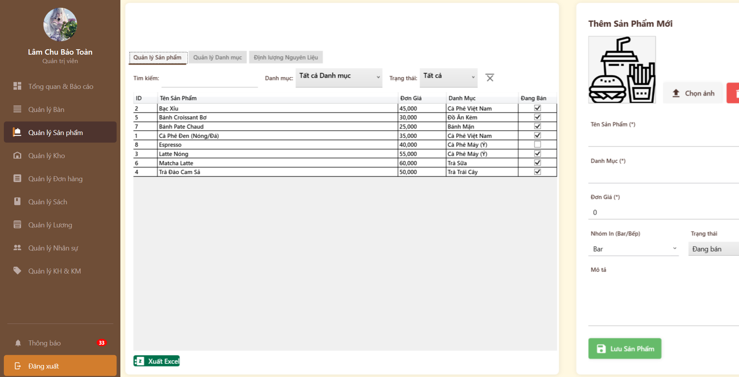

Test Case ID | Mô tả | Hành động | Điều kiện tiên quyết | Kết quả mong đợi | Kết quả thực tế | Kết quả |  |  | Kết quả |  |  | Chú thích
 |  |  |  |  |  | Vòng 1 |  |  | Vòng 2
 |  |  |  |  |  | Trạng thái | Ngày kiểm tra | Người kiểm tra | Trạng thái | Ngày kiểm tra | Người kiểm tra
Funtion_SHOW Quản lý Menu
TC-MENU-ADM-01 | Tìm kiếm sản phẩm theo tên | 1. Nhập từ khóa "Bạc Xỉu" vào ô Tìm kiếm.2. Nhấn Enter hoặc đợi. | Tab Quản lý Sản phẩm đang mở. | Danh sách chỉ hiển thị dòng sản phẩm có tên "Bạc Xỉu". | Danh sách chỉ hiển thị dòng sản phẩm có tên "Bạc Xỉu". | PASS | 2025-01-12 | Tú | PASS | 2025-07-12 | Tú
TC-MENU-ADM-02 | Lọc sản phẩm theo Danh mục | 1. Chọn dropdown Danh mục là "Cà Phê".2. Quan sát bảng dữ liệu. | Có dữ liệu nhiều danh mục. | Danh sách chỉ hiển thị các món thuộc nhóm Cà Phê. | Danh sách chỉ hiển thị các món thuộc nhóm Cà Phê. | PASS | 2025-01-12 | Tú | PASS | 2025-07-12 | Tú
TC-MENU-ADM-03 | Thêm mới sản phẩm thành công | 1. Điền đầy đủ: Tên (), Danh mục (), Đơn giá (*).2. Chọn "Nhóm In" = Bar.3. Nhấn "Lưu Sản Phẩm". | Tại panel bên phải. | Hệ thống thông báo "Thêm thành công" (hoặc tương tự). Sản phẩm mới xuất hiện trong bảng danh sách. | Hệ thống thông báo "Thêm thành công" (hoặc tương tự). Sản phẩm mới xuất hiện trong bảng danh sách. | PASS | 2025-01-12 | Tú | PASS | 2025-07-12 | Tú
TC-MENU-ADM-04 | Validate trường bắt buộc (Bỏ trống Tên) | 1. Bỏ trống ô "Tên Sản Phẩm".2. Điền các trường khác.3. Nhấn "Lưu Sản Phẩm". | Không. | Hệ thống báo lỗi đỏ tại ô Tên hoặc hiển thị popup yêu cầu nhập thông tin bắt buộc. Không lưu dữ liệu. | Hệ thống báo lỗi đỏ tại ô Tên hoặc hiển thị popup yêu cầu nhập thông tin bắt buộc. Không lưu dữ liệu. | PASS | 2025-01-12 | Tú | PASS | 2025-07-12 | Tú
TC-MENU-ADM-05 | Kiểm tra checkbox "Đang Bán" trên bảng | 1. Tại dòng sản phẩm "Espresso", bỏ tích ô checkbox cột "Đang Bán". | Sản phẩm đang được tích chọn. | Trạng thái sản phẩm cập nhật thành "Ngừng kinh doanh" (hoặc ẩn khỏi menu bán hàng). Checkbox mất dấu tích. | Trạng thái sản phẩm cập nhật thành "Ngừng kinh doanh" (hoặc ẩn khỏi menu bán hàng). Checkbox mất dấu tích. | PASS | 2025-01-12 | Tú | PASS | 2025-07-12 | Tú
TC-MENU-ADM-06 | Tải ảnh sản phẩm | 1. Nhấn nút "Chọn ảnh".2. Chọn file ảnh từ máy tính (jpg/png). | File ảnh hợp lệ. | Ảnh hiển thị thumbnail trong khung vuông thay thế icon mặc định. | Ảnh hiển thị thumbnail trong khung vuông thay thế icon mặc định. | PASS | 2025-02-12 | Tú | PASS | 2025-07-12 | Tú
TC-MENU-ADM-07 | Xóa ảnh sản phẩm | 1. Nhấn nút "Xóa ảnh" (Màu đỏ). | Đang có ảnh hiển thị. | Thumbnail quay về hình icon mặc định (Burger & Drink). | Thumbnail quay về hình icon mặc định (Burger & Drink). | PASS | 2025-02-12 | Tú | PASS | 2025-07-12 | Tú
TC-MENU-ADM-08 | Chức năng Xuất Excel | 1. Nhấn nút "Xuất Excel" (Góc dưới trái). | Có dữ liệu trong bảng. | Tải xuống file .xlsx chứa danh sách sản phẩm hiện tại. | Tải xuống file .xlsx chứa danh sách sản phẩm hiện tại. | PASS | 2025-02-12 | Tú | PASS | 2025-07-12 | Tú
TC-MENU-ADM-09 | Xem chi tiết danh mục | 1. Chuyển sang Tab "Quản lý Danh mục".2. Click vào dòng "Bánh Mặn". | Tab Quản lý Danh mục. | Tên danh mục "Bánh Mặn" hiển thị vào ô input bên phải để sẵn sàng chỉnh sửa. | Tên danh mục "Bánh Mặn" hiển thị vào ô input bên phải để sẵn sàng chỉnh sửa. | PASS | 2025-02-12 | Tú | PASS | 2025-07-12 | Tú
TC-MENU-ADM-10 | Thêm mới danh mục | 1. Nhấn nút "Thêm Mới" (Xanh lá).2. Nhập tên danh mục mới.3. Nhấn "Lưu" (Nâu). | Tab Quản lý Danh mục. | Danh mục mới được thêm vào danh sách bên trái. | Danh mục mới được thêm vào danh sách bên trái. | PASS | 2025-02-12 | Tú | PASS | 2025-07-12 | Tú
UI_SHOW Quản lý Menu
TC-MENU-ADM-11 | Kiểm tra bố cục chia cột | Quan sát toàn màn hình. |  | Màn hình chia 2 phần rõ rệt: Bên trái là Danh sách/Tác vụ chính (Rộng hơn), Bên phải là Form "Thêm Sản Phẩm Mới" (Cố định). | Màn hình chia 2 phần rõ rệt: Bên trái là Danh sách/Tác vụ chính (Rộng hơn), Bên phải là Form "Thêm Sản Phẩm Mới" (Cố định). | PASS | 2025-03-12 | Tú | PASS | 2025-08-12 | Tú
TC-MENU-ADM-12 | Kiểm tra hiển thị Tab Active | Quan sát 3 Tab trên cùng. |  | Tab đang chọn (ví dụ: "Quản lý Danh mục") có gạch chân màu nâu đậm hoặc nền trắng nổi bật so với 2 tab còn lại. | Tab đang chọn (ví dụ: "Quản lý Danh mục") có gạch chân màu nâu đậm hoặc nền trắng nổi bật so với 2 tab còn lại. | PASS | 2025-03-12 | Tú | PASS | 2025-08-13 | Tú
TC-MENU-ADM-13 | Kiểm tra căn lề cột Đơn Giá | Quan sát cột "Đơn Giá" ở Tab Sản phẩm. |  | Số tiền (45,000, 30,000...) đang căn trái (Left-align). | Số tiền (45,000, 30,000...) đang căn trái (Left-align). | PASS | 2025-03-12 | Tú | PASS | 2025-08-14 | Tú
TC-MENU-ADM-14 | Kiểm tra Checkbox | Quan sát cột "Đang Bán". |  | Checkbox hiển thị rõ ràng. Ô được tích có dấu check màu đen/xám. Ô không tích để trống. | Checkbox hiển thị rõ ràng. Ô được tích có dấu check màu đen/xám. Ô không tích để trống. | PASS | 2025-03-12 | Tú | PASS | 2025-08-15 | Tú
TC-MENU-ADM-15 | Kiểm tra đánh dấu trường bắt buộc | Quan sát Form bên phải. |  | Các trường "Tên Sản Phẩm", "Danh Mục", "Đơn Giá" có dấu sao (*) bên cạnh label để báo hiệu bắt buộc nhập. | Các trường "Tên Sản Phẩm", "Danh Mục", "Đơn Giá" có dấu sao (*) bên cạnh label để báo hiệu bắt buộc nhập. | PASS | 2025-03-12 | Tú | PASS | 2025-08-16 | Tú
TC-MENU-ADM-16 | Kiểm tra Input số "Đơn Giá" | Quan sát ô nhập Đơn Giá. |  | Giá trị mặc định là "0". | Giá trị mặc định là "0". | PASS | 2025-03-12 | Tú | PASS | 2025-08-17 | Tú
TC-MENU-ADM-17 | Kiểm tra Placeholder ảnh sản phẩm | Quan sát |  | Hiển thị icon vector (Burger, Khoai tây, Nước ngọt) nét đen trên nền trắng, rõ nét, đại diện cho F&B. | Hiển thị icon vector (Burger, Khoai tây, Nước ngọt) nét đen trên nền trắng, rõ nét, đại diện cho F&B. | PASS | 2025-03-12 | Tú | PASS | 2025-08-18 | Tú
TC-MENU-ADM-18 | Kiểm tra màu sắc nút chức năng (Tab Danh mục) | Quan sát cụm nút ở giữa màn hình |  | Nút "Thêm Mới" màu xanh lá (Success). Nút "Lưu" màu nâu (Primary). Nút "Xóa" màu đỏ (Danger). Các màu sắc đúng chuẩn ngữ nghĩa UI. | Nút "Thêm Mới" màu xanh lá (Success). Nút "Lưu" màu nâu (Primary). Nút "Xóa" màu đỏ (Danger). Các màu sắc đúng chuẩn ngữ nghĩa UI. | PASS | 2025-03-12 | Tú | PASS | 2025-08-19 | Tú
TC-MENU-ADM-19 | Kiểm tra hiển thị khi chưa chọn dữ liệu (Tab Định lượng) | Quan sát |  | Câu thông báo nằm chính giữa khoảng trắng, màu chữ xám trung tính, dễ đọc, căn giữa (Center align). | Câu thông báo nằm chính giữa khoảng trắng, màu chữ xám trung tính, dễ đọc, căn giữa (Center align). | PASS | 2025-03-12 | Tú | PASS | 2025-08-20 | Tú
TC-MENU-ADM-20 | Kiểm tra Panel bên phải (Fixed Sidebar) | Chuyển qua lại giữa 3 Tab. |  | Form "Thêm Sản Phẩm Mới" bên phải luôn hiển thị cố định, không bị thay đổi hay biến mất khi chuyển tab bên trái. | Form "Thêm Sản Phẩm Mới" bên phải luôn hiển thị cố định, không bị thay đổi hay biến mất khi chuyển tab bên trái. | PASS | 2025-03-12 | Tú | PASS | 2025-08-21 | Tú

Quản lý đánh giá
Project Name | Phát triển hệ thống CafeBook tối ưu hoá trải nghiệm bằng AI
Module Code | Quản lý nhân Đánh giá
 | Hoàn thành | Lỗi | Chưa kiểm tra | Bị chăn | Tổng số trường hợp thử nghiệm
Round 1 | 15 | 0 | 0 | 0 | 15
Round 2 | 15 | 0 | 0 | 0 | 15

 | 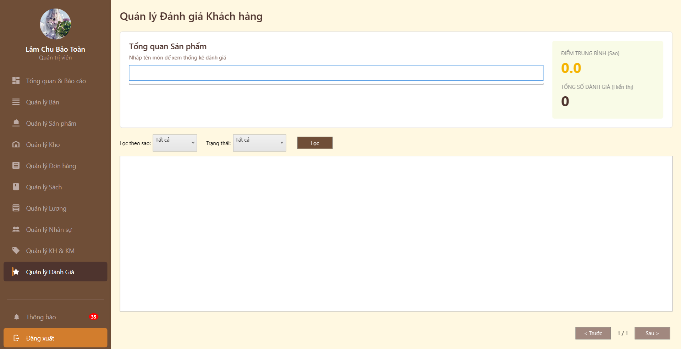
Test Case ID | Mô tả | Hành động | Điều kiện tiên quyết | Kết quả mong đợi | Kết quả thực tế | Kết quả |  |  | Kết quả |  |  | Chú thích
 |  |  |  |  |  | Vòng 1 |  |  | Vòng 2
 |  |  |  |  |  | Trạng thái | Ngày kiểm tra | Người kiểm tra | Trạng thái | Ngày kiểm tra | Người kiểm tra
UI_SHOW Trang Quản lý nhân viên
FUNC-QLRC01 | Tìm kiếm đánh giá theo tên món (Có dữ liệu) | 1. Nhập tên món "Cà phê sữa" vào ô input.2. Nhấn Enter hoặc click ra ngoài. | Có dữ liệu đánh giá cho món này. | Danh sách bên dưới hiển thị các đánh giá của món "Cà phê sữa". Thẻ "Điểm trung bình" và "Tổng số đánh giá" cập nhật theo món này. | Danh sách bên dưới hiển thị các đánh giá của món "Cà phê sữa". Thẻ "Điểm trung bình" và "Tổng số đánh giá" cập nhật theo món này. | Pass | 2025-01-12 | Uyên | Pass | 2025-07-12 | Uyên
FUNC-QLRC02 | Tìm kiếm tên món không tồn tại | 1. Nhập "Món không có thật" vào ô input.2. Nhấn Enter. | Không. | Danh sách trống. Thẻ "Tổng số đánh giá" hiển thị 0. Không báo lỗi hệ thống. | Danh sách trống. Thẻ "Tổng số đánh giá" hiển thị 0. Không báo lỗi hệ thống. | Pass | 2025-01-12 | Uyên | Pass | 2025-07-12 | Uyên
FUNC-QLRC03 | Lọc theo số sao (Ví dụ: 5 sao) | 1. Tại dropdown "Lọc theo sao", chọn "5 sao".2. Nhấn nút "Lọc". | Có các đánh giá 5 sao. | Danh sách chỉ hiển thị các review được chấm 5 sao. Các review 1-4 sao bị ẩn. | Danh sách chỉ hiển thị các review được chấm 5 sao. Các review 1-4 sao bị ẩn. | Pass | 2025-01-12 | Uyên | Pass | 2025-07-12 | Uyên
FUNC-QLRC04 | Lọc theo trạng thái (Ví dụ: Đã ẩn) | 1. Tại dropdown "Trạng thái", chọn "Đã ẩn" (hoặc Chờ duyệt).2. Nhấn nút "Lọc". | Hệ thống có review ở trạng thái này. | Danh sách chỉ hiển thị các review có trạng thái tương ứng. | Danh sách chỉ hiển thị các review có trạng thái tương ứng. | Pass | 2025-01-12 | Uyên | Pass | 2025-07-12 | Uyên
FUNC-QLRC05 | Kết hợp bộ lọc (Sao + Trạng thái) | 1. Chọn "1 sao".2. Chọn Trạng thái "Tất cả".3. Nhấn "Lọc". | Có dữ liệu thỏa mãn. | Danh sách trả về các review 1 sao (để quản lý xử lý khiếu nại). | Danh sách trả về các review 1 sao (để quản lý xử lý khiếu nại). | Pass | 2025-01-12 | Uyên | Pass | 2025-07-12 | Uyên
FUNC-QLRC06 | Kiểm tra tính toán "Điểm trung bình" | 1. Lọc ra danh sách review của 1 món.2. Tính trung bình cộng số sao thủ công. | Dữ liệu đã tải. | Số hiển thị trên thẻ vàng (Ví dụ: 4.5) phải khớp với kết quả tính thủ công. | Số hiển thị trên thẻ vàng (Ví dụ: 4.5) phải khớp với kết quả tính thủ công. | Pass | 2025-02-12 | Uyên | Pass | 2025-07-12 | Uyên
FUNC-QLRC07 | Chức năng Phân trang (Pagination) | 1. Tạo dữ liệu giả > 10 review.2. Nhấn nút "Sau >". | Số lượng review vượt quá giới hạn 1 trang. | Danh sách chuyển sang trang 2. Nút "< Trước" sáng lên (enable). Số trang đổi thành "2 / x". | Danh sách chuyển sang trang 2. Nút "< Trước" sáng lên (enable). Số trang đổi thành "2 / x". | Pass | 2025-02-12 | Uyên | Pass | 2025-07-12 | Uyên
FUNC-QLRC08 | Reset bộ lọc | 1. Đang lọc theo "5 sao".2. Chọn lại "Tất cả" ở cả 2 dropdown.3. Nhấn "Lọc". | Đang ở trạng thái lọc. | Danh sách hiển thị lại toàn bộ đánh giá. | Danh sách hiển thị lại toàn bộ đánh giá. | Pass | 2025-02-12 | Uyên | Pass | 2025-07-12 | Uyên
FUNCTION_SHOW Trang Quản lý nhân viên
FUNC-QLRC09 | Kiểm tra bố cục trang | Quan sát toàn màn hình. |  | Bố cục chia làm 3 phần dọc: Header tìm kiếm & Thống kê (Trên), Bộ lọc (Giữa), Danh sách hiển thị (Dưới - khung trắng lớn). | Hiển thị đúng | Pass | 2025-03-12 | Uyên | Pass | 2025-08-12 | Uyên
FUNC-QLRC10 | Kiểm tra hiển thị thẻ Thống kê | Quan sát khung màu vàng nhạt bên phải. |  | Nền màu vàng nhạt (#FDFFE0). Số điểm "0.0" màu vàng đậm/cam, font size lớn, in đậm để gây chú ý. Text tiêu đề in hoa. | Thêm thành công | Pass | 2025-03-12 | Uyên | Pass | 2025-08-12 | Uyên
FUNC-QLRC11 | Kiểm tra ô nhập liệu "Tổng quan sản phẩm" | Quan sát ô input dài. |  | Chiều rộng chiếm khoảng 70-80% màn hình (cân đối với thẻ Stats). Placeholder "Nhập tên món..." hiển thị rõ ràng. Có đường gạch chân hoặc viền dưới (style material). | Hiển thị đúng | Pass | 2025-03-12 | Uyên | Pass | 2025-08-12 | Uyên
FUNC-QLRC12 | Kiểm tra căn chỉnh khu vực Lọc | Quan sát 2 dropdown và nút Lọc. |  | Dropdown "Lọc theo sao" và "Trạng thái" có chiều cao bằng nhau. Nút "Lọc" màu nâu, nằm thẳng hàng ngang (Vertical align middle). | Cập nhật thành công | Pass | 2025-03-12 | Uyên | Pass | 2025-08-12 | Uyên
FUNC-QLRC13 | Kiểm tra hiển thị khi chưa có dữ liệu | Quan sát khung trắng lớn ở giữa. |  | Khung viền xám nhạt, nền trắng. Không bị vỡ layout. (Góp ý: Nên có thêm icon hoặc dòng chữ "Chưa có đánh giá nào" ở giữa để người dùng không tưởng bị lỗi). | Hiển thị đúng | Pass | 2025-03-12 | Uyên | Pass | 2025-08-12 | Uyên
FUNC-QLRC14 | Kiểm tra trạng thái nút phân trang (Disable) | Quan sát góc dưới phải. |  | Vì đang ở trang 1/1 (không có dữ liệu thêm), nút "< Trước" và "Sau >" có màu xám chìm (Disabled), không thể click. | Hiển thị đúng | Pass | 2025-03-12 | Uyên | Pass | 2025-08-12 | Uyên
FUNC-QLRC15 | Kiểm tra Active menu | Quan sát thanh menu trái. |  | Mục "Quản lý Đánh giá" đang được highlight nền nâu đậm + icon ngôi sao sáng màu, báo hiệu vị trí hiện tại. | Hiển thị đúng | Pass | 2025-03-12 | Uyên | Pass | 2025-08-12 | Uyên

Báo cáo thống kê
Project Name | Phát triển hệ thống CafeBook tối ưu hoá trải nghiệm bằng AI
Module Code | Báo cáo thống kê
 | Hoàn thành | Lỗi | Chưa kiểm tra | Bị chăn | Tổng số trường hợp thử nghiệm
Round 1 | 34 | 0 | 0 | 0 | 34
Round 2 | 34 | 0 | 0 | 0 | 34
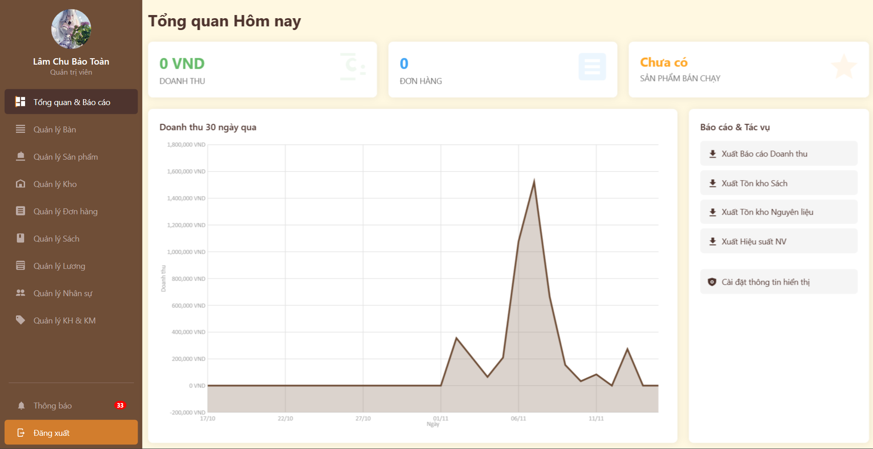

Test Case ID | Mô tả | Hành động | Điều kiện tiên quyết | Kết quả mong đợi | Kết quả thực tế | Kết quả |  |  | Kết quả |  |  | Chú thích
 |  |  |  |  |  | Vòng 1 |  |  | Vòng 2
 |  |  |  |  |  | Trạng thái | Ngày kiểm tra | Người kiểm tra | Trạng thái | Ngày kiểm tra | Người kiểm tra
Funtion_SHOW Báo cáo thống kê
TC-REPORT-01 | Kiểm tra hiển thị trang Tổng quan (Dashboard) | Truy cập vào module "Báo cáo & Thống kê". | Đăng nhập quyền Quản trị/Chủ cửa hàng. | Hiển thị đầy đủ 3 phần: KPI tổng quan, Biểu đồ doanh thu 30 ngày, và Menu tác vụ bên phải. | Hiển thị đầy đủ 3 phần: KPI tổng quan, Biểu đồ doanh thu 30 ngày, và Menu tác vụ bên phải. | PASS | 2025-01-12 | Hưng | PASS | 2025-07-12 | Phú
TC-REPORT-04 | Kiểm tra Tooltip trên biểu đồ doanh thu | Di chuột vào một điểm đỉnh trên biểu đồ đường. | Có dữ liệu doanh thu trong 30 ngày qua. | Hiển thị chính xác ngày tháng và số tiền doanh thu tại điểm đó (ví dụ: 07/11: 1,500,000 VND). | Hiển thị chính xác ngày tháng và số tiền doanh thu tại điểm đó (ví dụ: 07/11: 1,500,000 VND). | PASS | 2025-01-12 | Hưng | PASS | 2025-07-12 | Phú
TC-REPORT-05 | Kiểm tra nút điều hướng "Xuất Báo cáo Doanh thu" | Nhấn vào nút "Xuất Báo cáo Doanh thu" ở cột phải. | Tại trang Dashboard. | Hệ thống chuyển hướng sang trang chi tiết "Báo cáo Doanh thu & Lợi nhuận". | Hệ thống chuyển hướng sang trang chi tiết "Báo cáo Doanh thu & Lợi nhuận". | PASS | 2025-01-12 | Hưng | PASS | 2025-07-12 | Phú
TC-REPORT-06 | Kiểm tra nút điều hướng "Xuất Tôn kho Sách" | Nhấn vào nút "Xuất Tôn kho Sách". | Tại trang Dashboard. | Hệ thống chuyển hướng sang trang chi tiết "Quản lý Kho Sách". | Hệ thống chuyển hướng sang trang chi tiết "Quản lý Kho Sách". | PASS | 2025-01-12 | Hưng | PASS | 2025-07-12 | Phú
TC-REPORT-07 | Kiểm tra nút điều hướng "Xuất Hiệu suất NV" | Nhấn vào nút "Xuất Hiệu suất NV". | Tại trang Dashboard. | Hệ thống chuyển hướng sang trang "Hiệu suất Bán hàng & Nhân viên". | Hệ thống chuyển hướng sang trang "Hiệu suất Bán hàng & Nhân viên". | PASS | 2025-01-12 | Hưng | PASS | 2025-07-12 | Phú
TC-REPORT-08 | Kiểm tra bộ lọc ngày tháng (Trang Doanh thu) | Chọn "Từ ngày" và "Đến ngày" sau đó nhấn "Tạo Báo Cáo". | Tại trang Báo cáo Doanh thu. | Các thẻ số liệu (Doanh thu ròng, Giá vốn, Lợi nhuận) cập nhật theo khoảng thời gian đã chọn. | Các thẻ số liệu (Doanh thu ròng, Giá vốn, Lợi nhuận) cập nhật theo khoảng thời gian đã chọn. | PASS | 2025-01-12 | Hưng | PASS | 2025-07-12 | Phú
TC-REPORT-09 | Kiểm tra hiển thị dữ liệu trống | Chọn khoảng thời gian không có giao dịch nào. | Tại trang Báo cáo Doanh thu. | Các chỉ số hiển thị là 0. Bảng danh sách hiển thị trống nhưng không bị vỡ khung. | Các chỉ số hiển thị là 0. Bảng danh sách hiển thị trống nhưng không bị vỡ khung. | PASS | 2025-01-12 | Hưng | PASS | 2025-07-12 | Phú
TC-REPORT-10 | Chuyển đổi Tab xem chi tiết | Nhấn vào tab "Chi tiết Chi phí & Giá vốn". | Tại trang Báo cáo Doanh thu. | Nội dung bảng bên dưới thay đổi, hiển thị các dòng chi phí thay vì danh sách sản phẩm bán chạy. | Nội dung bảng bên dưới thay đổi, hiển thị các dòng chi phí thay vì danh sách sản phẩm bán chạy. | PASS | 2025-02-12 | Hưng | PASS | 2025-07-12 | Phú
TC-REPORT-11 | Lọc nhân viên theo Vai trò | Tại dropdown "Vai trò", chọn "Thu ngân" -> Nhấn Lọc. | Tại trang Hiệu suất Nhân viên. | Danh sách chỉ hiển thị nhân viên có vai trò Thu ngân (ví dụ: Trần Thị Thu Ngân). | Danh sách chỉ hiển thị nhân viên có vai trò Thu ngân (ví dụ: Trần Thị Thu Ngân). | PASS | 2025-02-12 | Hưng | PASS | 2025-07-12 | Phú
TC-REPORT-12 | Tìm kiếm nhân viên theo Tên | Nhập tên "Ngân" vào ô "Tên nhân viên". | Tại trang Hiệu suất Nhân viên. | Danh sách lọc ra các nhân viên có tên chứa từ "Ngân". | Danh sách lọc ra các nhân viên có tên chứa từ "Ngân". | PASS | 2025-02-12 | Hưng | PASS | 2025-07-12 | Phú
TC-REPORT-13 | Kiểm tra tính chính xác của Doanh thu/HĐ | Tính toán thủ công: Lấy cột "Tổng Doanh Thu" chia cho "Số HĐ". | Tại trang Hiệu suất Nhân viên. | Kết quả phép chia phải khớp với số liệu hiển thị ở cột "Doanh thu / HĐ". | Kết quả phép chia phải khớp với số liệu hiển thị ở cột "Doanh thu / HĐ". | PASS | 2025-02-12 | Hưng | PASS | 2025-07-12 | Phú
TC-REPORT-14 | Kiểm tra hiển thị KPI tổng hợp | Quan sát 3 thẻ trên cùng: Doanh thu, Giờ làm, Số ca. | Dữ liệu đã được tải. | Số liệu trên thẻ phải bằng tổng cộng các dòng tương ứng trong bảng danh sách bên dưới. | Số liệu trên thẻ phải bằng tổng cộng các dòng tương ứng trong bảng danh sách bên dưới. | PASS | 2025-02-12 | Hưng | PASS | 2025-07-12 | Phú
TC-REPORT-15 | Tìm kiếm sách | Nhập tên sách "Dune" vào ô tìm kiếm. | Tại trang Báo cáo Kho Sách. | Bảng kết quả hiển thị sách "Xứ Cát (Dune)". | Bảng kết quả hiển thị sách "Xứ Cát (Dune)". | PASS | 2025-02-12 | Hưng | PASS | 2025-07-12 | Phú
UI SHOW Báo cáo thống kê
TC-REPORT-16 | Kiểm tra tính nhất quán màu sắc (Theme) | Quan sát Header, Sidebar các trang. |  | Màu nâu chủ đạo đồng nhất, không bị lệch tông. | Pass (Màu nâu đồng nhất trên cả 5 ảnh) | PASS | 2025-03-12 | Toàn | PASS | 2025-08-12 | Phú
TC-REPORT-17 | Kiểm tra Font chữ | Quan sát văn bản toàn trang. |  | Font thống nhất, không lỗi tiếng Việt. | Pass (Font chữ rõ ràng, tiếng Việt hiển thị tốt) | PASS | 2025-03-12 | Toàn | PASS | 2025-08-12 | Phú
TC-REPORT-18 | Kiểm tra hiển thị Avatar | Quan sát góc trên trái Sidebar. |  | Avatar tròn, tên đậm, vai trò nhỏ hơn. | Pass (Hiển thị đúng thiết kế) | PASS | 2025-03-12 | Toàn | PASS | 2025-08-12 | Phú
TC-REPORT-19 | Kiểm tra Padding thẻ KPI | Quan sát thẻ KPI trên các trang báo cáo. |  | Nội dung cách đều viền, không dính sát. | Pass (Bố cục thẻ thoáng, cân đối) | PASS | 2025-03-12 | Toàn | PASS | 2025-08-12 | Phú
TC-REPORT-20 | Kiểm tra Icon trên thẻ KPI | Quan sát icon mờ góc phải thẻ. |  | Icon đúng ngữ cảnh, độ mờ hợp lý. | Pass (Icon hiển thị tốt, không che chữ) | PASS | 2025-03-12 | Toàn | PASS | 2025-08-12 | Phú
TC-REPORT-21 | Kiểm tra lưới biểu đồ | Quan sát biểu đồ doanh thu. |  | Lưới mờ, dễ nhìn, không gây rối. | Pass (Lưới hiển thị rõ ràng) | PASS | 2025-03-12 | Toàn | PASS | 2025-08-12 | Phú
TC-REPORT-22 | Kiểm tra Hover nút bấm | Di chuột vào nút "Tạo Báo Cáo". |  | Con trỏ đổi hình bàn tay, nút đổi màu nhẹ. | Chưa kiểm tra (Cần thao tác) | PASS | 2025-03-12 | Toàn | PASS | 2025-08-12 | Phú
TC-REPORT-23 | Kiểm tra căn chỉnh Input | Quan sát hàng bộ lọc (Filter). |  | Các ô input cao bằng nhau, thẳng hàng. | Pass (Các ô thẳng hàng ngang đẹp) | PASS | 2025-03-12 | Toàn | PASS | 2025-08-12 | Phú
TC-REPORT-24 | Kiểm tra Placeholder | Quan sát ô Tìm kiếm. |  | Có chữ gợi ý màu xám nhạt bên trong. | Pass (Có hiển thị "Tìm kiếm...") | PASS | 2025-03-12 | Toàn | PASS | 2025-08-12 | Phú
TC-REPORT-25 | Kiểm tra icon Lịch | Quan sát ô chọn ngày. |  | Icon lịch hiển thị rõ ở góc phải. | Pass (Icon lịch hiển thị chuẩn) | PASS | 2025-03-12 | Toàn | PASS | 2025-08-12 | Phú
TC-REPORT-26 | Kiểm tra màu nền dòng trạng thái | Quan sát bảng Đơn hàng (Hình 1). |  | Màu nền pastel phân biệt trạng thái rõ ràng. | Pass (Xanh/Vàng/Trắng hiển thị rõ) | PASS | 2025-03-12 | Toàn | PASS | 2025-08-12 | Phú
TC-REPORT-27 | Kiểm tra tiêu đề cột | Quan sát Header bảng dữ liệu. |  | Nền xám nhạt, chữ in đậm. | Pass (Header nổi bật, dễ đọc) | PASS | 2025-03-12 | Toàn | PASS | 2025-08-12 | Phú
TC-REPORT-28 | Kiểm tra căn lề dữ liệu | Quan sát cột Tiền/Số lượng. |  | Căn phải hoặc giữa hợp lý. | Pass (Cột tiền căn trái - Lưu ý: Tiền nên căn phải sẽ tốt hơn) | PASS | 2025-03-12 | Toàn | PASS | 2025-08-12 | Phú
TC-REPORT-29 | Kiểm tra Thanh cuộn | Quan sát bảng Đơn hàng. |  | Thanh cuộn dọc hiển thị, dễ thao tác. | Pass (Thanh cuộn hiển thị bên phải bảng) | PASS | 2025-03-12 | Toàn | PASS | 2025-08-12 | Phú
TC-REPORT-30 | Kiểm tra bảng trống (Empty State) | Quan sát trang Báo cáo (Hình 4). |  | Khung bảng vẫn giữ nguyên, không vỡ. | Pass (Khung hiển thị tốt dù không có data) | PASS | 2025-03-12 | Toàn | PASS | 2025-08-12 | Phú
TC-REPORT-31 | Kiểm tra hiển thị cảnh báo | Quan sát các dòng lỗi/cảnh báo. |  | Text màu đỏ hoặc nổi bật. | Pass (Text đỏ hiển thị rõ ở KPI) | PASS | 2025-03-12 | Toàn | PASS | 2025-08-12 | Phú
TC-REPORT-32 | Kiểm tra màn hình nhỏ | Thu nhỏ trình duyệt. |  | Giao diện tự co giãn, không vỡ. | Chưa kiểm tra (Cần thao tác) | PASS | 2025-03-12 | Toàn | PASS | 2025-08-12 | Phú
TC-REPORT-33 | Kiểm tra Highlight menu | Quan sát Sidebar trái. |  | Mục đang chọn có màu đậm hơn. | Pass (Mục "Quản lý Đơn hàng" highlight rõ) | PASS | 2025-03-12 | Toàn | PASS | 2025-08-12 | Phú
TC-REPORT-34 | Kiểm tra vị trí nút tác vụ | Quan sát nút Xuất Excel/Quay lại. |  | Cố định góc dưới trái, khoảng cách đều. | Pass (Vị trí cố định chuẩn) | PASS | 2025-03-12 | Toàn | PASS | 2025-08-12 | Phú

